視覺化圖表
財務預算分析視覺化圖表

 | 使用額
一季度 | 1535
二季度 | 869
三季度 | 544
四季度 | 1226
總預算額 | 總使用額 | 預算花費比例

 | 預算額 | 使用額 | 使用比例
1月 | 521 | 356 | 68.33%
2月 | 745 | 489 | 65.64%
3月 | 874 | 690 | 78.95%
4月 | 721 | 519 | 71.98%
5月 | 162 | 120 | 74.07%
6月 | 318 | 230 | 72.33%
7月 | 476 | 418 | 87.82%
8月 | 123 | 53 | 43.09%
9月 | 189 | 73 | 38.62%
10月 | 951 | 108 | 11.36%
11月 | 968 | 585 | 60.43%
12月 | 620 | 533 | 85.97%
 | 預算額 | 使用額
財務部 | 273 | 192
人事部 | 666.8 | 374
銷售部 | 891 | 548
生產部 | 1357 | 746
物流部 | 1479.8 | 746
採購部 | 2000.4 | 1568

 | 預算額
一季度 | 2140
二季度 | 1201
三季度 | 788
四季度 | 2539

 | 1 | 2 | 預算額 | 使用額
科目1 | 690 | 589 | 690 | 589
科目2 | 901 | 467 | 901 | 467
科目3 | 1023 | 584 | 1023 | 584
科目4 | 120 | 102 | 120 | 102
科目5 | 456 | 203 | 456 | 203
科目6 | 846 | 837 | 846 | 837
科目7 | 283 | 120 | 283 | 120
科目8 | 800 | 367 | 800 | 367
科目9 | 563 | 392 | 563 | 392
科目10 | 986 | 513 | 986 | 513

使用說明
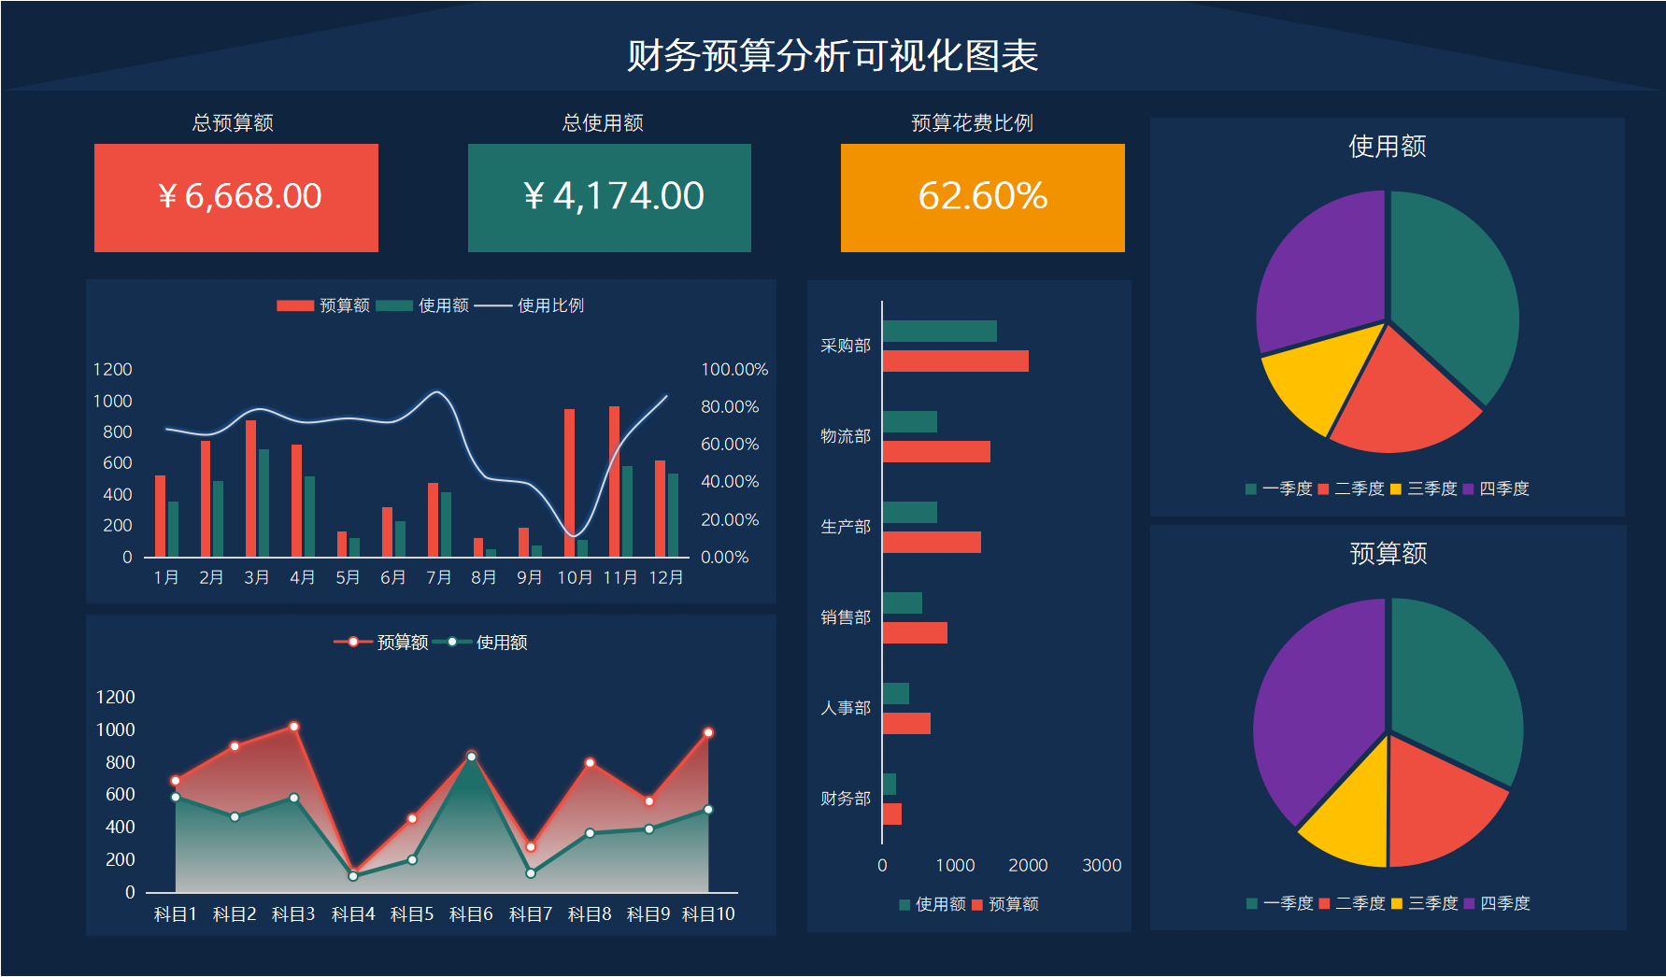
表格模板使用說明
（本頁為說明頁，使用者使用模板時可刪除本頁內容）

01
基礎操作指南
中文｜字型名稱
字型名稱
中文｜漢儀君黑-45簡
漢儀君黑-45簡
02
字型說明
英文｜字型名稱
字型名稱
英文｜字型名稱
字型名稱

· 如何撤銷工作表保護？
1、選中對應工作表。
2、點選：「審閱---撤銷工作表」保護。

· 如何增加行數？
1、選中最後一行，滑鼠放在選中區域右下角。
2、當滑鼠箭頭變成黑色十字形時，點選滑鼠左鍵下拉即可。



· 修改資料。
修改資料這張表中的資料，只能修改內容，不能更改位置，比如可以修改部門名稱，預算數，使用數。
【說明】
模板中使用的字型僅限於個人學習、研究或欣賞目的使用，如需商用請您自行向版權方購買、獲取商用版權。

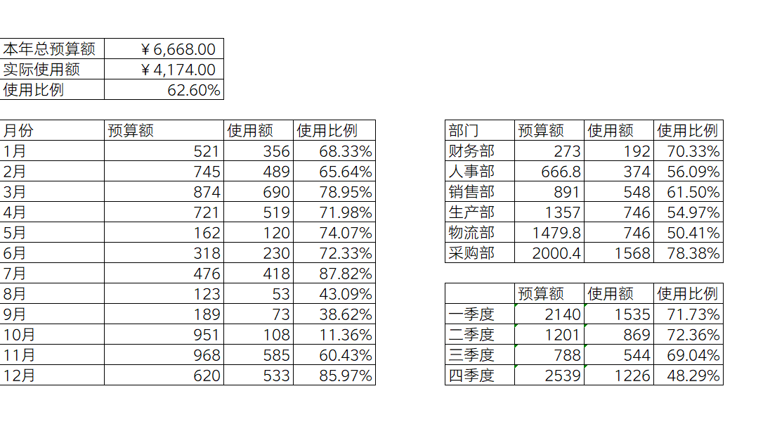

03
素材說明
圖片：
無。
素材：
無。

· 自動圖表。
圖表中的圖均為自動更新，不要修改。

